1
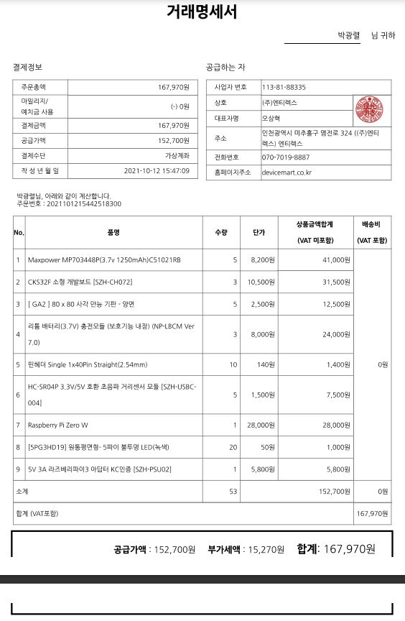
[양식5]
캡스톤디자인 재료비 지출 내역서
학년도 | 2021 | 학기 | 2
단과대학명 | 융합공과대학 | 학부(과) | 융합전자공학과
교과목명 | 캡스톤디자인2 | 분반 | 1 | 담당 교수 | 김종원
과제명 | 적외선 기반의 군집 로봇 제작 | 팀명 | 박광렬팀
트랙 유형 | 전공트랙 | 결과물 유형 | 제품형
영수증 첨부 | 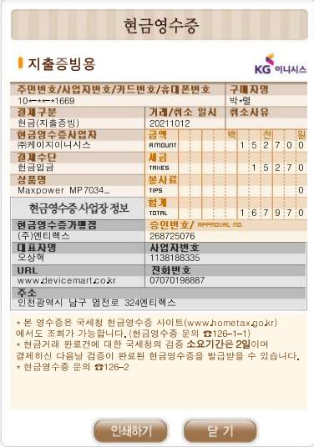
사진 부착 | 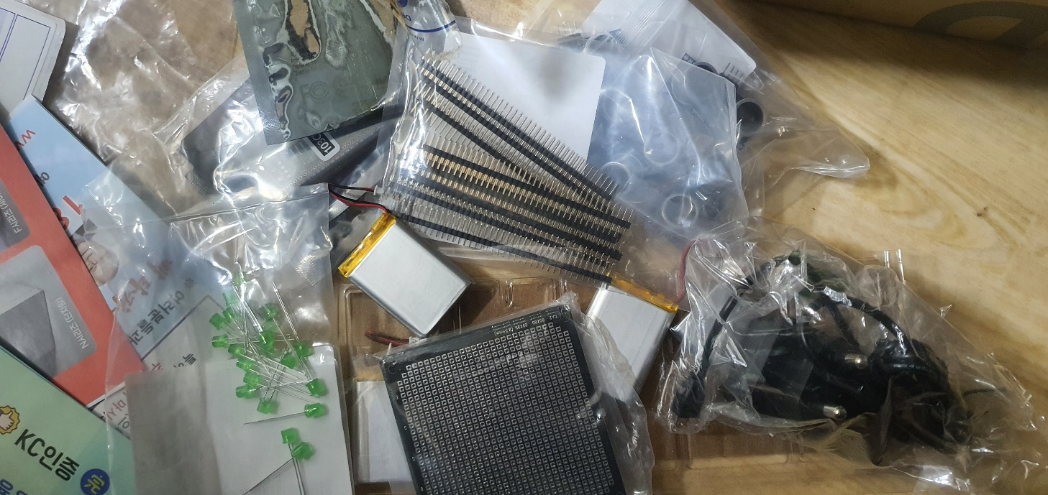 사진 부착(필수) (영수증 기입된 구입물품 및 결과물 반영 사진) |  |  |  |  | 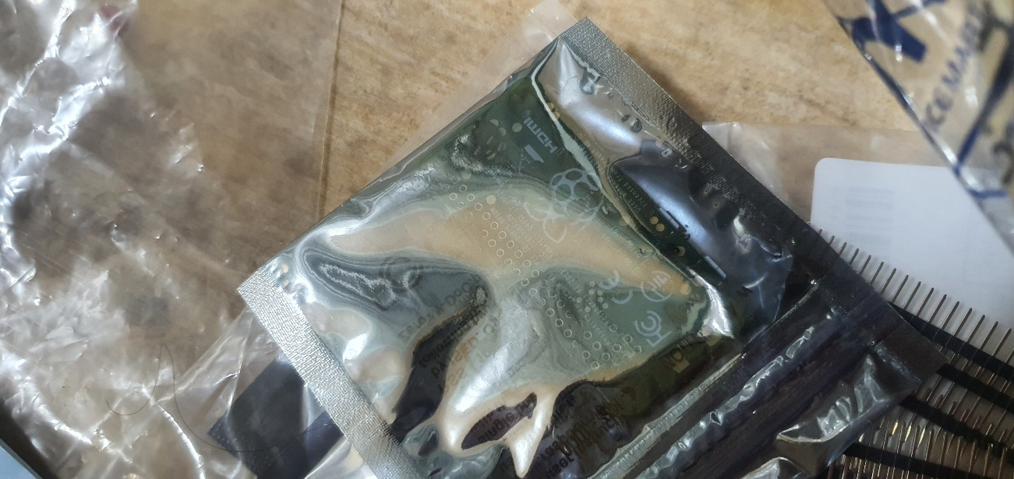 | 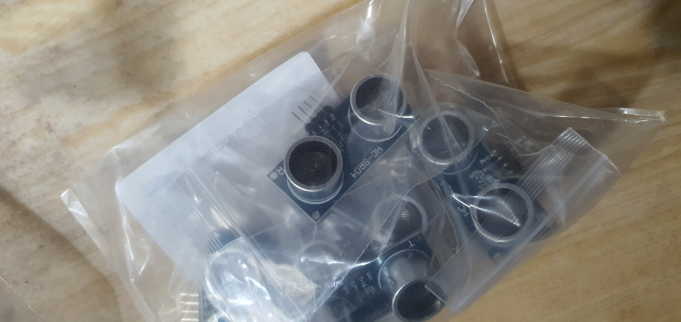
 | 활용 용도(과제와의 연관성) | 로봇의 전자적인 부분 제작
※ 영수증은 반드시 겹치지 않게 부착하며 양식 1개당 1건 부착, 영수증이 많을 경우 페이지 추가하여 작성
거래명세서(견적서) 부착

2
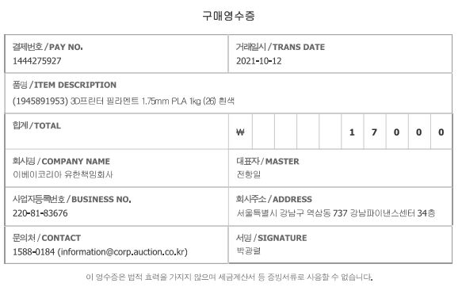
[양식5]
캡스톤디자인 재료비 지출 내역서
학년도 | 2021 | 학기 | 2
단과대학명 | 융합공과대학 | 학부(과) | 융합전자공학과
교과목명 | 캡스톤디자인2 | 분반 | 1 | 담당 교수 | 김종원
과제명 | 적외선 기반의 군집 로봇 제작 | 팀명 | 박광렬팀
트랙 유형 | 전공트랙 | 결과물 유형 | 제품형
영수증 첨부 | 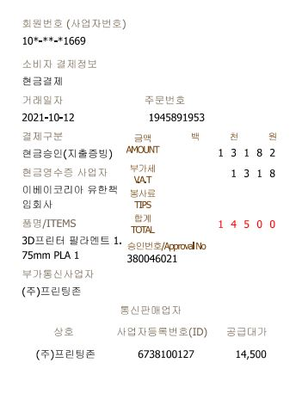 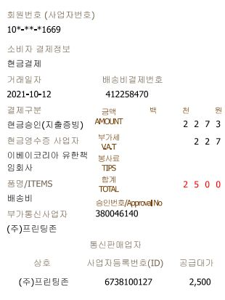
사진 부착 | 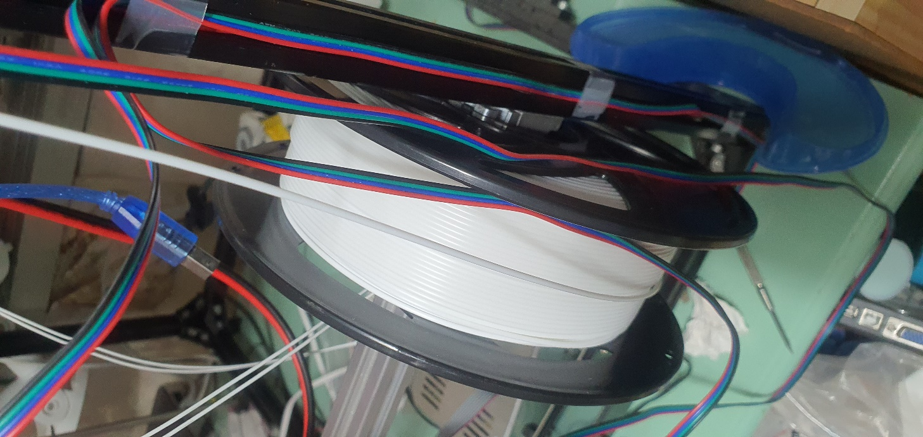 사진 부착(필수) (영수증 기입된 구입물품 및 결과물 반영 사진)
 | 활용 용도(과제와의 연관성) | 로봇의 외관 제작
※ 영수증은 반드시 겹치지 않게 부착하며 양식 1개당 1건 부착, 영수증이 많을 경우 페이지 추가하여 작성
거래명세서(견적서) 부착

